상품제안서
에코키친 너도밤나무 원목 컵받침 비스킷 코스터 CA552 | 상품코드: F26885

 |  |  |  |  |  |  | 02-412-0044 | www.easy1.co.kr
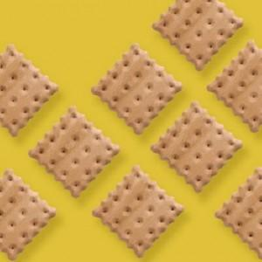

【상세/제작정보】 | 기본수량 미만 인쇄시 비용 추가.

【인쇄/포장옵션】 | 실크 / 포장불가능

【공급단가】 | 수량 | 150~ | 300~ | 500~ | 1,000~ | 3,000~
*VAT별도 | 단가 | 8,250원 | 8,110원 | 7,920원 | 7,720원 | 7,590원

【상품 URL】 | https://dev.easy1.co.kr:443/src/goods_detail.php?gdno=26885

